关系图
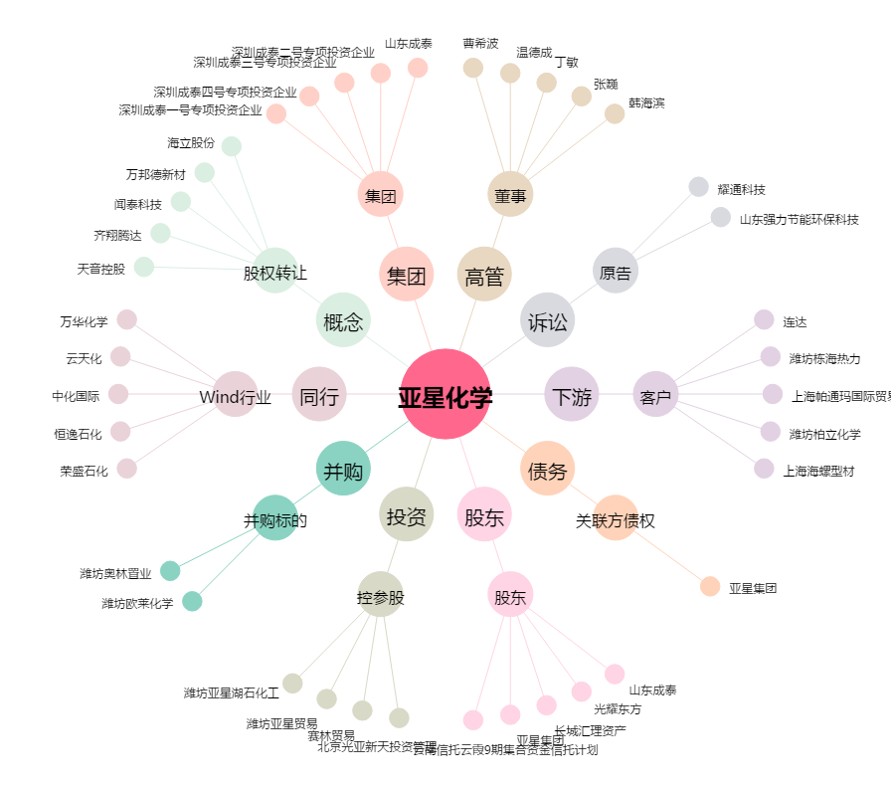
亚星化学[600319.SH] - 关系概览图

